Artes
Ejemplos de comunicación 2015

•Agenda
•Poster
•Invitación
•Espectacular
•Comunicado de prensa

Cobertura Redes sociales
RESULTADOS SOCIAL MEDIA

CRECIMIENTO EN FANS:
POSTEOS:
LIKES:
REACH:
TOTAL SHARES:
TOTAL COMMENTS:


CRECIMIENTO EN FOLLOWERS:
POSTEOS:
IMPRESIONES:
RTs:
FVs:



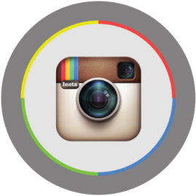
CRECIMIENTO EN FOLLOWERS:
LIKES:
COMENTARIOS:
FOTOS:

